상품제안서
락앤락 스텐보온도시락 450㎖ SLV | 상품코드: S11545

 |  |  |  |  |  |  | 02-713-8555 | www.synergygift.co.kr
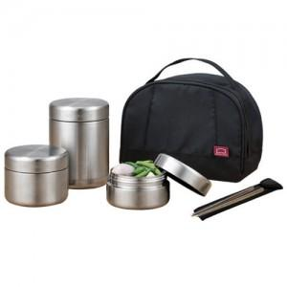

【상세/제작정보】 | 100개이하는40,000원의 인쇄비가 추가됩니다.

【인쇄/포장옵션】 | 실크, 레이저 / 포장지포장

【공급단가】 | 수량 | 28~ | 50~ | 100~ | 500~ | 1,000~
*VAT별도 | 단가 | 46,980원 | 45,240원 | 43,500원 | 41,760원 | 40,710원

【상품 URL】 | https://www.synergygift.co.kr:443/src/goods_detail.php?gdno=6744

